Toelichting
Bijlage 1 bij nadere regel NR/REG-1714 - Aanleverformulier 'Productiegegevens sector visueel'

Toelichting bij formulier aanlevering gegevens ten behoeve van ontwikkeling nieuwe bekostiging ZG-zorg (visueel)

ALGEMEEN
Met dit formulier dienen alle zorgaanbieders die in 2017 behandeling aan zintuiglijk gehandicapten (ZG-zorg Zvw) leveren gegevens aan te leveren in het kader van de ontwikkeling van een nieuwe bekostiging voor ZG-zorg. Dit format geldt specifiek voor aanbieders binnen de deelsector visueel die de prestaties 'Zorg in verband met een visuele beperking' declareren. Deze aanbieders dienen met ingang van 1 januari 2017 per cliënt de onderliggende gegevens met betrekking tot het zorgprogramma en de geleverde producten aan te leveren. Onderstaand is schematisch weergegeven om welke gegevens het gaat.

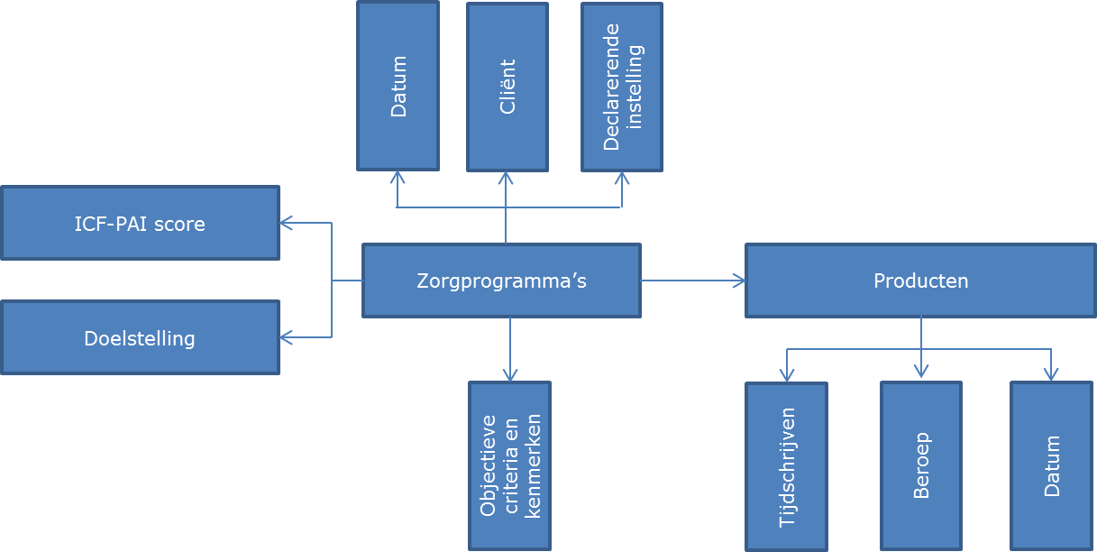

In dit formulier treft u achtereenvolgens voor elke dataset eerst een instructie en daarna een dataset dat gebruikt dient te worden voor de aanlevering van de gegevens.

ELEKTRONISCH INDIENEN
De aanlevering van gegevens gebeurt uiterlijk binnen zes weken na einde van het kwartaal. De wijze van aanlevering van gegevens wordt door de NZa - via haar website - bekend gemaakt.

